1.Graphique 4
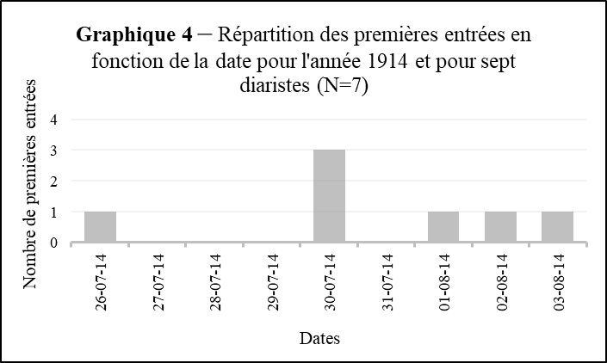
Début du journal
Zone | Diariste | Première entrée
OberOSt | Michal Brensztejn | 5-May-15 | 1914-07-26
OberOst | Stanislaw Cywinski | 3-Aug-14 | 1914-07-30
Galicie | Jadwiga Rutkowska | 1914-07-30 | 1914-08-01
Galicie | Helena Kozicka | 1914-08-01 | 1914-08-02
GGV Varsovie | Maria Lubomirska | 26-Jul-14 | 1914-08-03
GGV Varsovie | Janina Gajewska | 1914-08-02 | 1915-05-05
GGML | Ludwika Ostrowska | jeudi 30 juillet 1914
GGML | Józef Rokoszny | 30-Jul-14

2.Graphique5
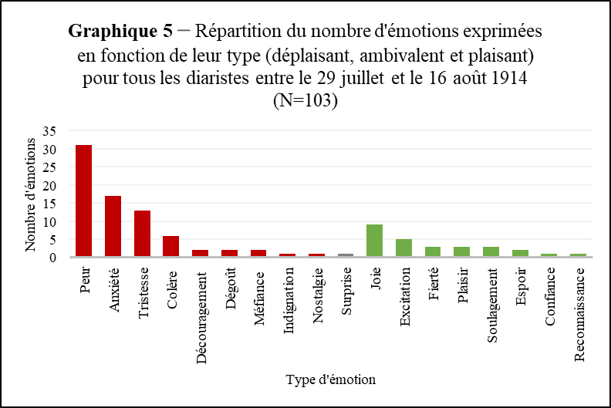
 | Étiquettes de colonnes
 | Anxiété | Colère | Confiance | Découragement | Dégoût | Désespoir | Espoir | Excitation | Fierté | Indignaition | Joie | Méfiance | Nostalgie | Peur | Plaisir | Reconnaissance | Soulagement | Surprise | Tristesse | Total général
Nombre de Type | 17 | 6 | 1 | 1 | 2 | 1 | 2 | 5 | 3 | 1 | 9 | 2 | 1 | 31 | 3 | 1 | 3 | 1 | 13 | 103

Type | Peur | Anxiété | Tristesse | Colère | Découragement | Dégoût | Méfiance | Indignation | Nostalgie | Surprise | Joie | Excitation | Fierté | Plaisir | Soulagement | Espoir | Confiance | Reconnaissance |  | Total
Nombre d'émotions (classées) | 31 | 17 | 13 | 6 | 2 | 2 | 2 | 1 | 1 | 1 | 9 | 5 | 3 | 3 | 3 | 2 | 1 | 1 |  | 103

3.Graphique 6
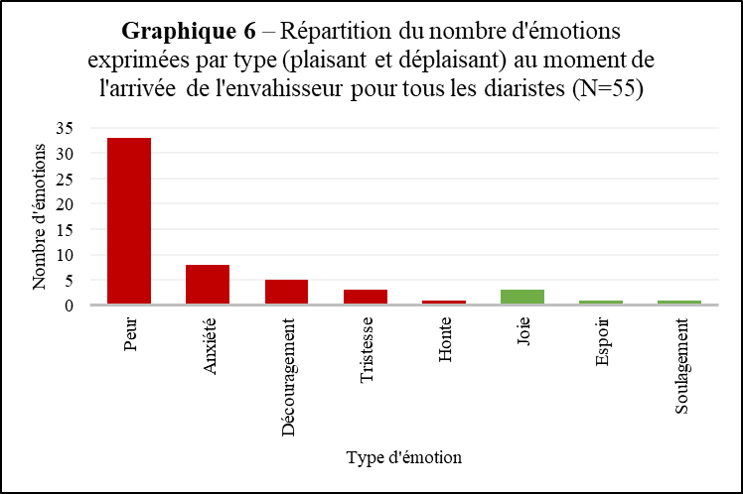
Répartition des émotions - Début occupation

 | Anxiété | Découragement | Honte | Peur | Tristesse | Espoir | Joie | Soulagement
Nombre d'émotions | 8 | 5 | 1 | 33 | 3 | 1 | 3 | 1

 | Peur | Anxiété | Découragement | Tristesse | Honte | Joie | Espoir | Soulagement
Nombre d'émotions (classé) | 33 | 8 | 5 | 3 | 1 | 3 | 1 | 1

